Sheet1
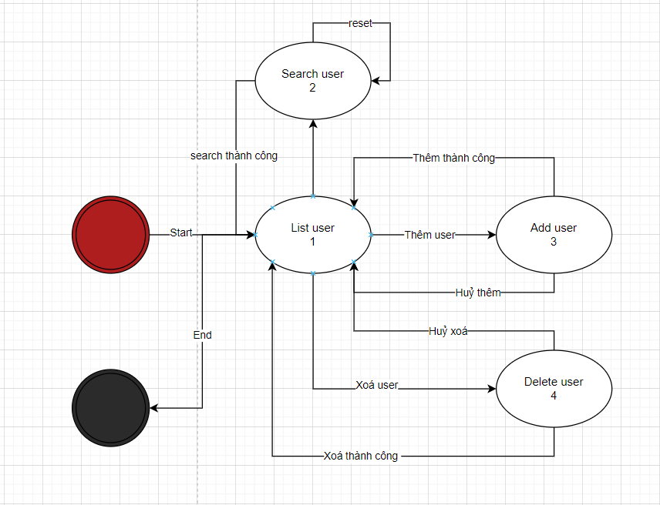
Prior State | New State | Valid Transition
1 | 1 | F
1 | 2 | Y
1 | 3 | Y
1 | 4 | Y
2 | 1 | Y
2 | 2 | Y
2 | 3 | N
2 | 4 | N
3 | 1 | Y
3 | 2 | N
3 | 3 | N
3 | 4 | N
4 | 1 | Y
4 | 2 | N
4 | 3 | N
4 | 4 | N

TC | Precondi-on (State) | Condition (Event) | Expected Result (Action) | Note
TC1 |  | Search | Trả về list search | S1 => S2
TC2 | User đã tồn tại | Thêm user | Trả về list user | S1 => S3
TC3 | Có user | Xoá user | Trả về list user | S1 => S4
TC4 |  | Reset search | Làm trống ô search | S2 => S2
TC5 |  | Thêm user | Thêm user | S2 => S1
TC6 |  | Thêm user | Thêm user | S2 => S3
TC7 | Phải có user | Xoá user | Không có user | S2 => S4
TC8 | Không có user | Xoá user | Thông báo không có user cần xoá | S2 => S4
TC9 |  | Thêm user | List user | S3 => S1
TC10 | Thêm thành công | Thêm user | List user | S3 => S2
TC11 | Thêm thành công | Thêm user | Xoá user | S3 => S4
TC12 | Phải có user | Xoá user | list user | S4 => S1
TC13 | Phải có user | Xoá user | Không có user | S4 => S2
TC14 | Phải có user | Xoá user | Không có user | S4 => S1

